Sheet1
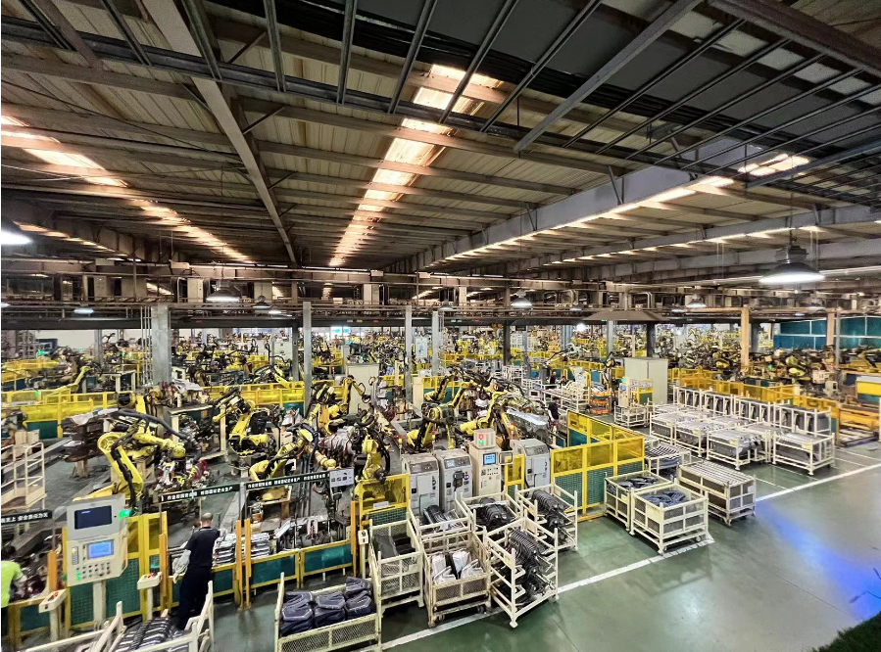
序号 | 不动产权证号 | 权利人 | 宗地面积 | 坐落 | 用途 | 建筑面积 | 结构 | 总层数 | 所在层
1 | 京（2018）平不动产权第0012626号 | 北京一志车科技有限公司 | 62138.26 | 平谷区马坊镇金马南街29号院1号1层101 | 门卫 | 23.46 | 钢 | 1 | 1
2 | 京（2018）平不动产权第0012630号 |  |  | 平谷区马坊镇金马南街29号院2号楼1层101 | 辅助房间 | 112.5 | 钢 | 1 | 1
3 | 京（2018）平不动产权第0012632号 |  |  | 平谷区马坊镇金马南街29号院3号楼1至2层101 | 厂房 | 30377.59 | 钢 | 2 | 1-2
4 | 京（2018）平不动产权第0012629号 |  |  | 平谷区马坊镇金马南街29号院4号1层101 | 门卫 | 21.29 | 钢 | 1 | 1
5 | 京（2018）平不动产权第0012631号 |  |  | 平谷区马坊镇金马南街29号院5号1层101 | 门卫 | 35.78 | 钢 | 1 | 1
6 | 京（2018）平不动产权第0012623号 |  |  | 平谷区马坊镇金马南街29号院6号楼1层101 | 车间 | 3562.6 | 钢 | 1 | 1
7 | 京（2018）平不动产权第0012627号 |  |  | 平谷区马坊镇金马南街29号院7号楼1层101 | 车间 | 13835.64 | 钢 | 1 | 1
8 | 京（2018）平不动产权第0012625号 |  |  | 平谷区马坊镇金马南街29号院8号楼1层101 | 雨棚 | 659.75 | 钢 | 1 | 1
合计 |  |  | 62138.26 |  |  | 48628.61

